diff
ソース差分

1. 修正ファイル

├─61_EN3461PA_XC2B-JPN_NML
│ │ └─src
│ │ ├─CL_Ver_ex.h

注：左が変更前、右が変更後
CL_Ver_ex.h
番号変更
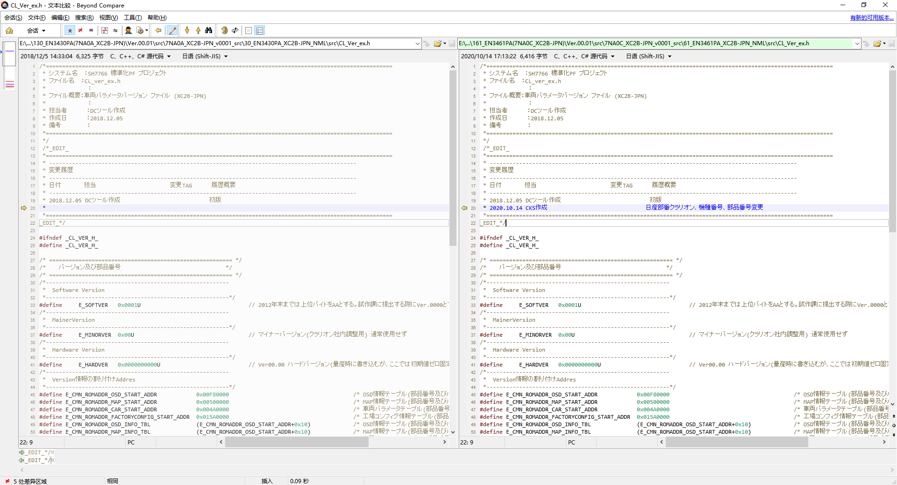

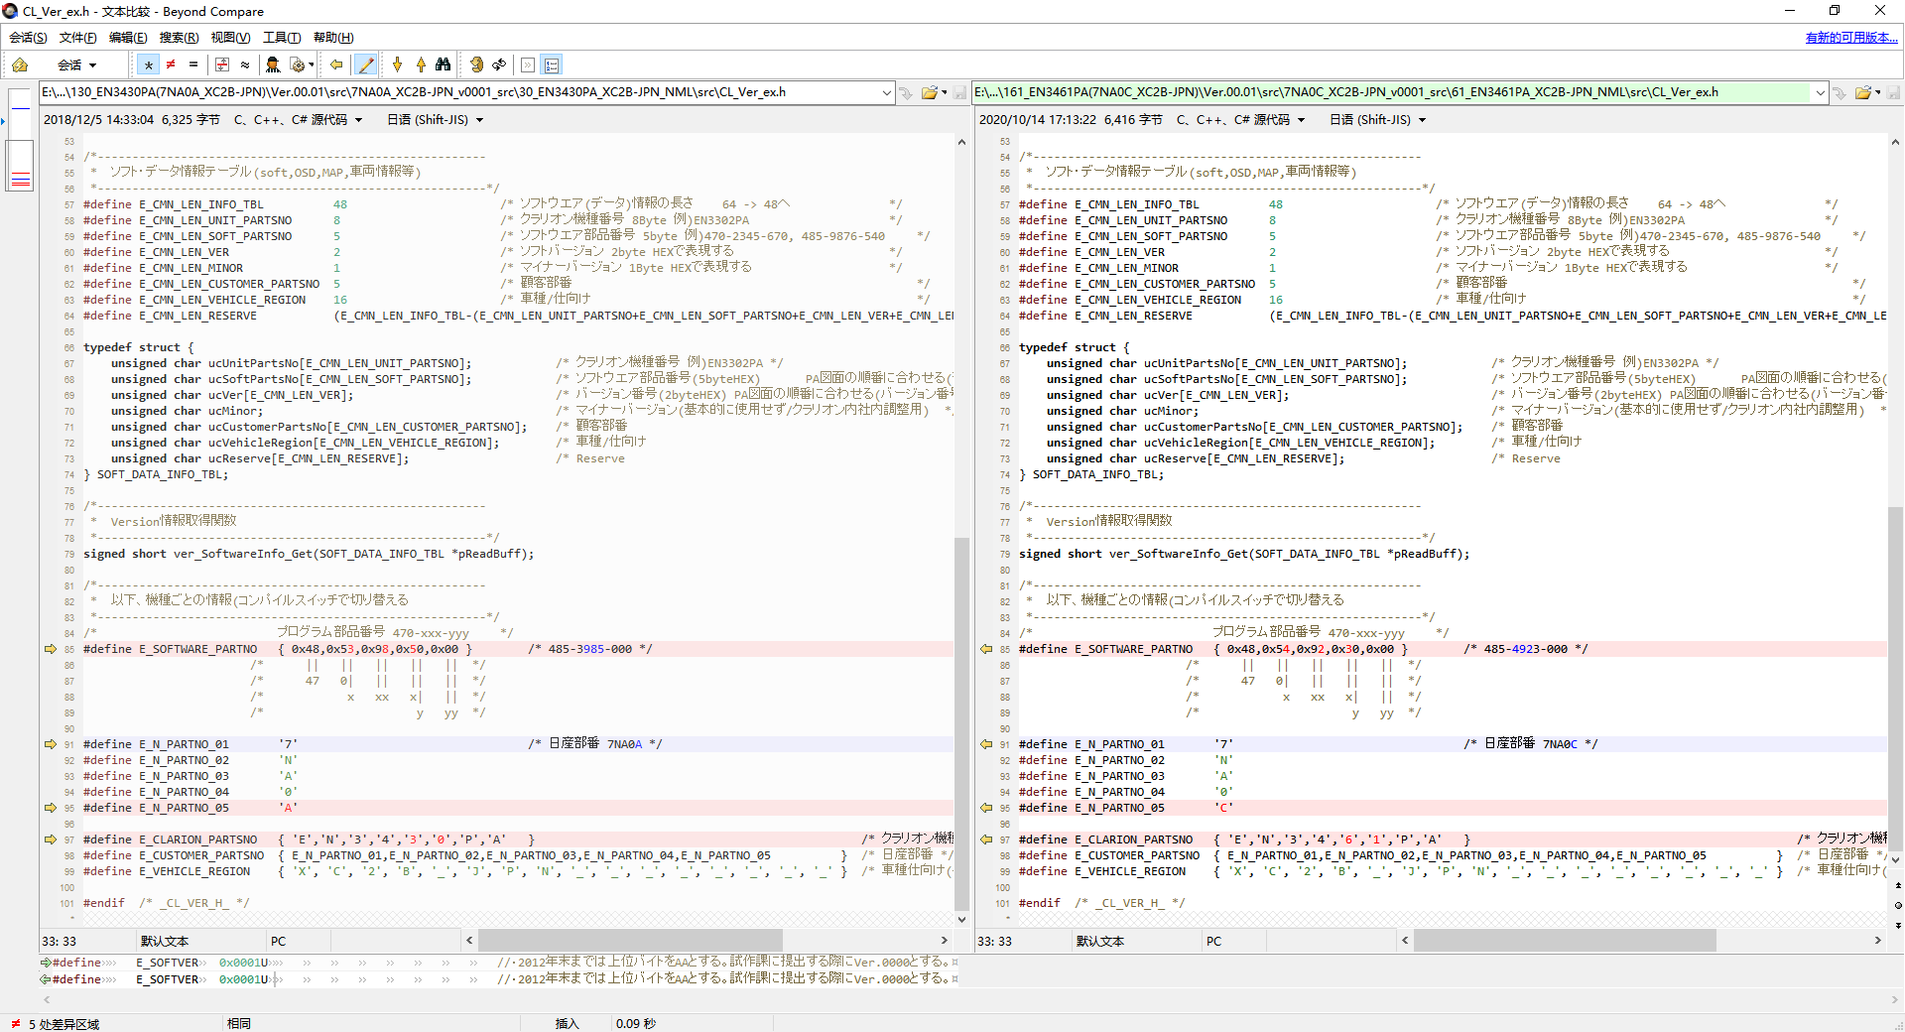

日産部番
クラリオン機種番号
部品番号
変更

